Enero
Al inicio, durante y al final de la jornada nuestros lugares de trabajo deben permanecer con orden y limpieza
 |  |  |  |  |  | F-CI-01 Evaluación 5´S No. De revisión 02
  Actualizar foto grupal
Datos auditoría
Integrantes: Área auditada: Grupo 1 "Refacciones" Matriz |  | Ene | Mar |  | May |  | Jul | Sep |  | Nov
Sarai Loyo, Luis Gerardo Bañuelos, Ricardo Serrano, Ricardo Sarao, Luis Jordy Martinez, Oscar Torres. |  | 0% | 0% |  | 0% |  | 0% | 0% |  | 0%
Enero |  |  |  |  |  |  | Calificación acumulado: |  | 0%

Instrucciones: Evalúe cada reactivo marcando en la casilla "0" o "1", donde "1" es ok y "0" no ok.
Descripción | Observación |  |  |  |  |  |  |  | Calificación:
Clasificar "Mantener solo lo necesario"
1. ¿Existe una clasificación de documentos sobre el escritorio físico?
2. ¿Existe una clasificación de documentos en el escritorio del computador?
Organizar "Un lugar para cada cosa y cada cosa en su lugar"
3. ¿Las papeleras son debidamente utilizadas, acorde al estandar?
4. ¿Los cajones, estantes y áreas de exhibición, se encuentran organizados y limpios? Considerar cajas bien apiladas en el archivo muerto.
Limpieza " Un área de trabajo impecable"
5. ¿El equipo de cómputo se encuentra limpio y libre de polvo?
6. ¿Existe suciedad, polvo o basura en el área de trabajo? (pisos, paredes, ventanas, bancos, incluyendo baños, etc.)
Estandarizar "Unifique a través de normas"
7. ¿El personal porta el uniforme de manera correcta?
8. ¿Se encuentra actualizado el calendario de tareas y se realizan las funciones mencionadas en este?
Disciplina "Mantenga un comportamiento confiable"
9. ¿El personal respeta la señalética en todo momento?
10. El personal ¿en todo momento porta uniforme y EPP de manera correcta?
Observaciones 5'S |  |  |  |  |  | Total: |  |  | 0
 |  |  |  |  |  | Objetivo: |  |  | 10
 |  |  |  |  |  | Calificación final: |  |  | 0%

 |  | Auditor:
 |  |  |  | Nombre y firma

Reporte fotográfico
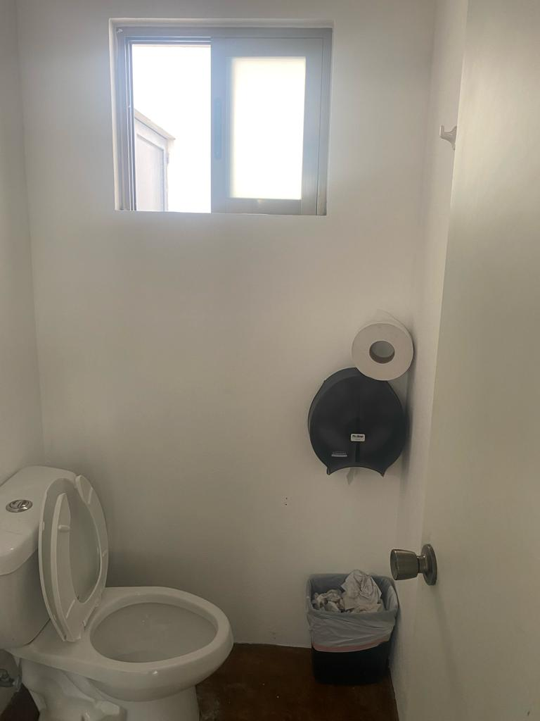

Reporte fotográfico
2024-01-01

